Aiken Indeks
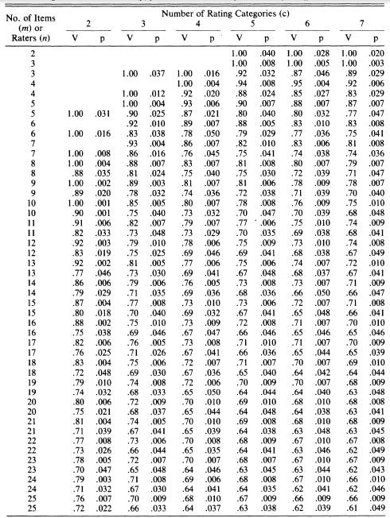
CARA MELAPORKAN

 | Kejelasan | Relevansi | Kesesuaian
CVI | 0 s/d 0 | 0 s/d 0 | 0 s/d 0
CVR | 0 | 0 | 0
Standard CVR | 0.73 | 0.73 | 0.73
p | 0.032 | 0.032 | 0.032

atau

 | CVI | CVR | Standard | p
Kejelasan | 0 s/d 0 | 0 | 0.73 | 0.032
Relevansi | 0 s/d 0 | 0 | 0.73 | 0.032
Kesesuaian | 0 s/d 0 | 0 | 0.73 | 0.032

